FIIOne
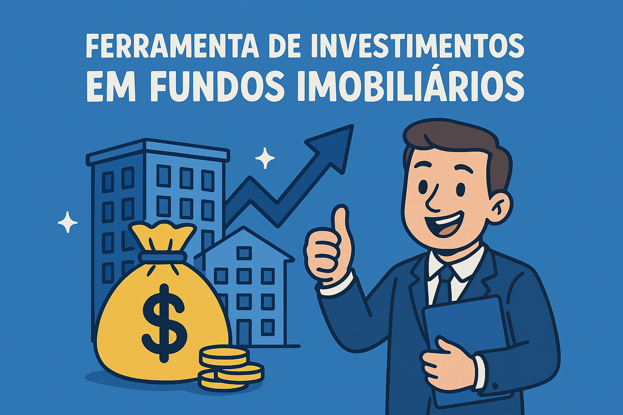
FiiOne

 | Configurações globais
 | Salário |  | R$ 2,000.00
 | Rendimento Carteira |  | 0.60%
 | Sugestão de Investimento (30%) |  | R$ 600.00

 | Investimento mensal
 | Quanto investir por mês ? |  | R$ 200.00
 | Por Quantos Anos ? |  | 5
 | Taxa de Rendimento mensal ? |  | 1.08%
 | Patrimônio acumulado ? |  | R$ 16,755.38
 | Dividendos Mensais ? |  | R$ 100.53

 | Cenários | Patrimônio Acumulado | Dividendos
2 | Quanto em 2 Anos ? | R$ 5,445.53 | R$ 32.67
5 | Quanto em 5 Anos ? | R$ 16,755.38 | R$ 100.53
10 | Quanto em 10 Anos ? | R$ 48,656.84 | R$ 291.94
20 | Quanto em 20 Anos ? | R$ 225,039.68 | R$ 1,350.24
30 | Quanto em 30 Anos ? | R$ 864,433.93 | R$ 5,186.60

 | PERFIL | Conservador | < Escolha seu perfil
 | VALOR A SER INVESTIDO POR MÊS | R$ 200.00

 | TIPO DE FII | Percentual Sugerido | Valores
 | PAPEL | 30% | R$ 60.00
 | TIJOLO | 50% | R$ 100.00
 | HÍBRIDOS | 10% | R$ 20.00
 | FOFs | 10% | R$ 20.00
 | DESENVOLVIMENTO | 0% | R$ 0.00
 | HOTELARIAS | 0% | R$ 0.00
 |  |  | R$ 200.00

Percentual sugerido de investimento por tipo de FII

